CEuler-1
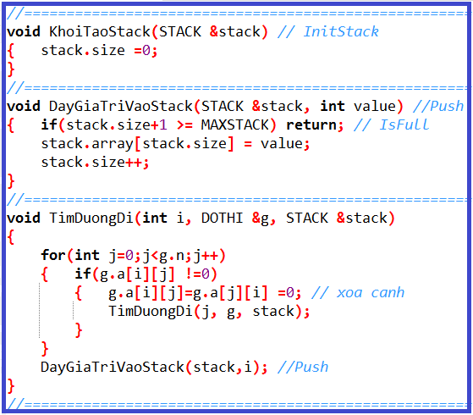
2
1
4
5
3
0
Số đỉnh |  | 6
Đỉnh |  |  | 0 | 1 | 2 | 3 | 4 | 5 |  | BẬC |  | 25
 | i | j | 0 | 1 | 2 | 3 | 4 | 5 |  |  |  | 24
 | 0 | 0 | 0 | 1 | 1 | 1 | 1 | 0 |  |  |  | 23
 | 1 | 1 | 1 | 0 | 1 | 0 | 0 | 0 |  |  |  | 22
 | 2 | 2 | 1 | 1 | 0 | 1 | 1 | 0 |  |  |  | 21
 | 3 | 3 | 1 | 0 | 1 | 0 | 1 | 1 |  |  |  | 20
 | 4 | 4 | 1 | 0 | 1 | 1 | 0 | 1 |  |  |  | 19
 | 5 | 5 | 0 | 0 | 0 | 1 | 1 | 0 |  |  |  | 18
 |  |  |  |  |  |  |  |  |  |  |  | 17
 | BẬC |  | 4 | 2 | 4 | 4 | 4 | 2 |  |  |  | 16
 |  |  |  |  |  |  |  |  |  |  |  | 15
 |  |  |  |  |  |  |  |  |  |  |  | 14
 |  |  |  |  |  |  |  |  |  |  |  | 13
 |  |  |  |  |  |  |  |  |  |  |  | 12
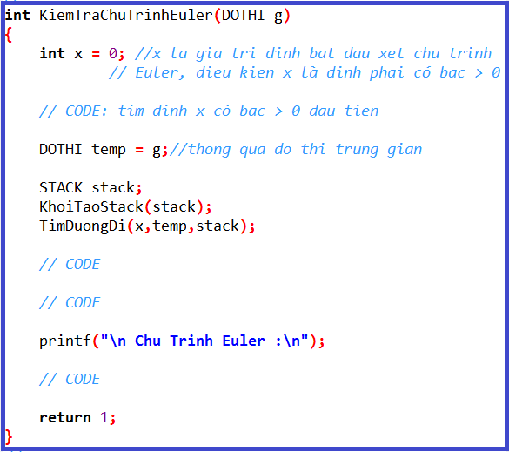
 |  |  |  |  |  |  |  | stack.size |  |  |  | 11
 |  |  |  |  |  |  |  |  |  |  |  | 10 | 0
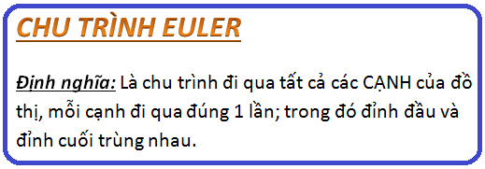
 |  |  |  |  |  |  |  |  |  |  |  | 9 | 4
 |  |  |  |  |  |  |  |  |  |  |  | 8 | 5
 |  |  |  |  |  |  |  |  |  |  |  | 7 | 3
 |  |  |  |  |  |  |  |  |  |  |  | 6 | 4
 |  |  |  |  |  |  |  |  |  |  |  | 5 | 2
 |  |  |  |  |  |  |  |  |  |  |  | 4 | 3
 |  |  |  |  |  |  |  |  |  |  |  | 3 | 0
 |  |  |  |  |  |  |  |  |  |  |  | 2 | 2
 |  |  |  |  |  |  |  |  | 11 |  |  | 1 | 1
 |  |  |  |  |  |  |  |  |  |  |  | 0 | 0
 |  |  |  |  |  |  |  |  |  |  | stack.array[]

 |  |  |  |  |  |  |  |  |  |  |  |  |  | Cơ chế hàm đệ qui

CEuler-2
5
4
Số đỉnh |  | 9
Đỉnh |  |  | 0 | 1 | 2 | 3 | 4 | 5 | 6 | 7 | 8 |  | BẬC | 25
 | i | j | 0 | 1 | 2 | 3 | 4 | 5 | 6 | 7 | 8 |  |  | 24
 | 0 | 0 | 0 | 0 | 1 | 1 | 0 | 0 | 0 | 0 | 0 |  |  | 23
3
 | 1 | 1 | 0 | 0 | 1 | 0 | 0 | 0 | 1 | 0 | 0 |  |  | 22
 | 2 | 2 | 1 | 1 | 0 | 0 | 1 | 0 | 1 | 0 | 0 |  |  | 21
 | 3 | 3 | 1 | 0 | 0 | 0 | 1 | 1 | 0 | 1 | 0 |  |  | 20
0
 | 4 | 4 | 0 | 0 | 1 | 1 | 0 | 1 | 0 | 0 | 1 |  |  | 19
7
 | 5 | 5 | 0 | 0 | 0 | 1 | 1 | 0 | 1 | 1 | 0 |  |  | 18
8
 | 6 | 6 | 0 | 1 | 1 | 0 | 0 | 1 | 0 | 1 | 0 |  |  | 17
 | 7 | 7 | 0 | 0 | 0 | 1 | 0 | 1 | 1 | 0 | 1 |  |  | 16
 | 8 | 8 | 0 | 0 | 0 | 0 | 1 | 0 | 0 | 1 | 0 |  |  | 15 | 0
2
 |  |  |  |  |  |  |  |  |  |  |  |  |  | 14 | 3
 | BẬC |  | 2 | 2 | 4 | 4 | 2 | 2 | 4 | 4 | 2 |  |  | 13 | 7
 |  |  |  |  |  |  |  |  |  |  |  |  |  | 12 | 6
 |  |  |  |  |  |  |  |  |  |  |  |  |  | 11 | 5
6
1
 |  |  |  |  |  |  |  |  |  |  |  |  |  | 10 | 7
 |  |  |  |  |  |  |  |  | stack.size |  |  |  |  | 9 | 8
 |  |  |  |  |  |  |  |  |  |  |  |  |  | 8 | 4
 |  |  |  |  |  |  |  |  |  |  |  |  |  | 7 | 5
 |  |  |  |  |  |  |  |  |  |  |  |  |  | 6 | 3
 |  |  |  |  |  |  |  |  |  |  |  |  |  | 5 | 4
 |  |  |  |  |  |  |  |  |  |  |  |  |  | 4 | 2
 |  |  |  |  |  |  |  |  |  |  |  |  |  | 3 | 6
 |  |  |  |  |  |  |  |  |  |  |  |  |  | 2 | 1
 |  |  |  |  |  |  |  |  | 16 |  |  |  |  | 1 | 2
 |  |  |  |  |  |  |  |  |  |  |  |  |  | 0 | 0
 |  |  |  |  |  |  |  |  |  |  |  | stack.array[]

 |  |  |  |  |  |  |  |  |  |  |  |  |  |  |  | Cơ chế hàm đệ qui

CEuler-3
5
9
4
3
13
5
6
23
3
8
3
2
4
3
7
Số đỉnh |  | 9 |  |  |  |  |  |  |  |  |  |  | BẬC
 |  |  | 0 | 1 | 2 | 3 | 4 | 5 | 6 | 7 | 8 |  |  | 25
 |  | 0 | 0 | 0 | 4 | 3 | 0 | 0 | 0 | 0 | 0 |  |  | 24
3
 |  | 1 | 0 | 0 | 2 | 0 | 0 | 0 | 0 | 0 | 4 |  |  | 23
 |  | 2 | 4 | 2 | 0 | 0 | 13 | 0 | 3 | 0 | 0 |  |  | 22
 |  | 3 | 3 | 0 | 0 | 0 | 3 | 5 | 0 | 0 | 7 |  |  | 21
0
 |  | 4 | 0 | 0 | 13 | 3 | 0 | 9 | 0 | 0 | 6 |  |  | 20
7
 |  | 5 | 0 | 0 | 0 | 5 | 9 | 0 | 23 | 3 | 0 |  |  | 19
8
 |  | 6 | 0 | 0 | 3 | 0 | 0 | 23 | 0 | 0 | 0 |  |  | 18
 |  | 7 | 0 | 0 | 0 | 0 | 0 | 3 | 0 | 0 | 8 |  |  | 17
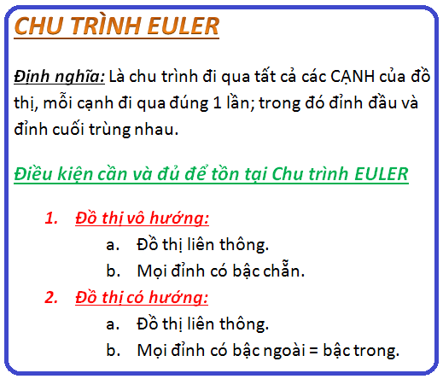
 |  | 8 | 0 | 4 | 0 | 7 | 6 | 0 | 0 | 8 | 0 |  |  | 16
2
 |  |  |  |  |  |  |  |  |  |  |  |  |  | 15
4
 | BẬC |  | 2 | 2 | 4 | 4 | 4 | 4 | 2 | 2 | 4 |  |  | 14 | 0
 |  |  |  |  |  |  |  |  |  |  |  |  |  | 13 | 3
 |  |  |  |  |  |  |  |  |  |  |  |  |  | 12 | 5
6
1
 |  |  |  |  |  |  |  |  |  |  |  |  |  | 11 | 7
 |  |  |  |  |  |  |  |  |  |  |  |  |  | 10 | 8
 |  |  |  |  |  |  |  |  |  |  |  |  |  | 9 | 4
 |  |  |  |  |  |  |  |  | stack.size |  |  |  |  | 8 | 5
 |  |  |  |  |  |  |  |  |  |  |  |  |  | 7 | 6
 |  |  |  |  |  |  |  |  |  |  |  |  |  | 6 | 2
 |  |  |  |  |  |  |  |  |  |  |  |  |  | 5 | 4
 |  |  |  |  |  |  |  |  |  |  |  |  |  | 4 | 3
 |  |  |  |  |  |  |  |  |  |  |  |  |  | 3 | 8
 |  |  |  |  |  |  |  |  |  |  |  |  |  | 2 | 1
 |  |  |  |  |  |  |  |  |  |  |  |  |  | 1 | 2
 |  |  |  |  |  |  |  |  | 15 |  |  |  |  | 0 | 0
 |  |  |  |  |  |  |  |  |  |  |  | stack.array[]

 |  |  |  |  |  |  |  |  |  |  |  |  |  |  |  | Cơ chế hàm đệ qui

DEuler
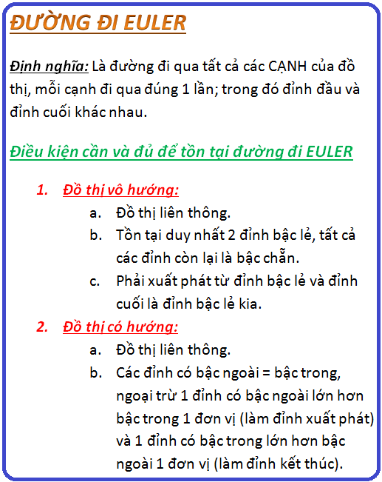
5
4
Số đỉnh |  | 9
Đỉnh |  |  | 0 | 1 | 2 | 3 | 4 | 5 | 6 | 7 | 8 |  | BẬC | 25
 | i | j | 0 | 1 | 2 | 3 | 4 | 5 | 6 | 7 | 8 |  |  | 24
 | 0 | 0 | 0 | 0 | 1 | 1 | 0 | 0 | 0 | 0 | 0 |  |  | 23
3
 | 1 | 1 | 0 | 0 | 1 | 0 | 0 | 0 | 1 | 0 | 0 |  |  | 22
 | 2 | 2 | 1 | 1 | 0 | 0 | 1 | 0 | 1 | 0 | 0 |  |  | 21
 | 3 | 3 | 1 | 0 | 0 | 0 | 1 | 1 | 0 | 1 | 0 |  |  | 20
0
 | 4 | 4 | 0 | 0 | 1 | 1 | 0 | 1 | 0 | 0 | 1 |  |  | 19
7
 | 5 | 5 | 0 | 0 | 0 | 1 | 1 | 0 | 1 | 1 | 0 |  |  | 18
8
 | 6 | 6 | 0 | 1 | 1 | 0 | 0 | 1 | 0 | 0 | 0 |  |  | 17
 | 7 | 7 | 0 | 0 | 0 | 1 | 0 | 1 | 0 | 0 | 1 |  |  | 16
 | 8 | 8 | 0 | 0 | 0 | 0 | 1 | 0 | 0 | 1 | 0 |  |  | 15
2
 |  |  |  |  |  |  |  |  |  |  |  |  |  | 14 | 7
 | BẬC |  | 2 | 2 | 4 | 4 | 4 | 4 | 3 | 3 | 2 |  |  | 13 | 8
 |  |  |  |  |  |  |  |  |  |  |  |  |  | 12 | 4
 |  |  |  |  |  |  |  |  |  |  |  |  |  | 11 | 5
6
1
 |  |  |  |  |  |  |  |  |  |  |  |  |  | 10 | 7
 |  |  |  |  |  |  |  |  |  |  |  |  |  | 9 | 3
 |  |  |  |  |  |  |  |  |  |  |  |  |  | 8 | 5
 |  |  |  |  |  |  |  |  | stack.size |  |  |  |  | 7 | 6
 |  |  |  |  |  |  |  |  |  |  |  |  |  | 6 | 2
 |  |  |  |  |  |  |  |  |  |  |  |  |  | 5 | 4
 |  |  |  |  |  |  |  |  |  |  |  |  |  | 4 | 3
 |  |  |  |  |  |  |  |  |  |  |  |  |  | 3 | 0
 |  |  |  |  |  |  |  |  |  |  |  |  |  | 2 | 2
 |  |  |  |  |  |  |  |  |  |  | 15 |  |  | 1 | 1
 |  |  |  |  |  |  |  |  |  |  |  |  |  | 0 | 6
 |  |  |  |  |  |  |  |  |  |  |  | stack.array[]

 |  |  |  |  |  |  |  |  |  |  |  |  |  |  |  | Cơ chế hàm đệ qui

